Modelo
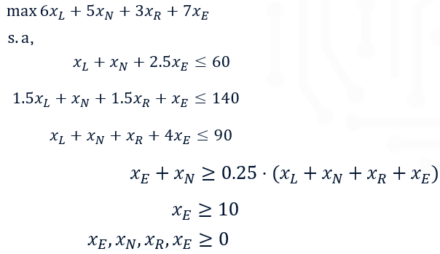
Parámetros |  |  |  |  |  |  | Restricciones

Libras de insumo por galón de cerveza |  | Cervezas |  |  |  | Disponibilidad (lb) | Malta
 |  | Ligera | Negra | Rubia | Extra |  | Lúpulo
Insumos | Malta | 1 | 1 | 0 | 2.5 | 60 | Levadura
 | Lúpulo | 1.5 | 1 | 1.5 | 1 | 140 | Proporción cerveza extra y negra
 | Levadura | 1 | 1 | 1 | 4 | 90 | Demanda cerveza extra
 | Utilidad ($/gal) | 6 | 5 | 3 | 7

 | Proporción cerveza extra y negra | 0.25
 | Demanda cerveza extra (gal) | 10

Variables de decisión |  |  |  |  |  |  | Función Objetivo

 |  | Ligera | Negra | Rubia | Extra |  | Maximizar la utilidad ($)

